Hole 정보
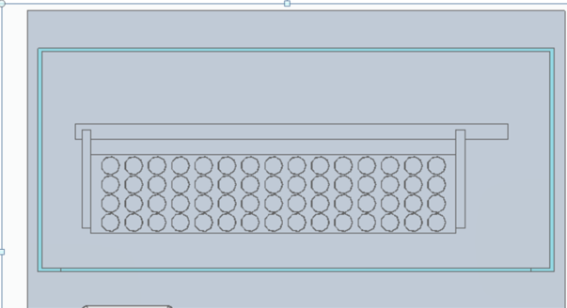
분석기 Spec이 아직 확정되지 않아 Hole 수량과 순서정보가 아직 없음

